Estadísticas
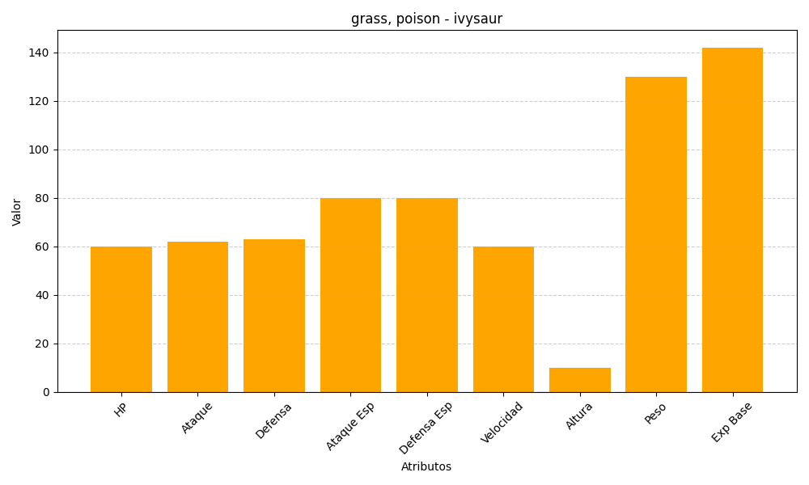
ID | Nombre | Tipo | HP | Ataque | Defensa | Ataque Especial | Defensa Especial | Velocidad | Altura | Peso | Experiencia Base
2 | ivysaur | grass, poison | 60 | 62 | 63 | 80 | 80 | 60 | 10 | 130 | 142

